尺寸计算器
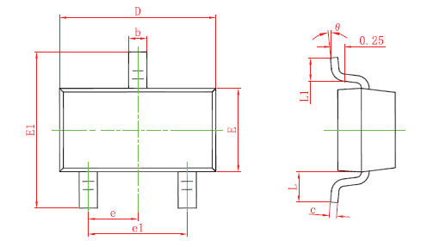
参数输入 | Jt（脚尖要求值） mm | Jh（脚跟要求值） mm | Js（脚边要求值） mm
 | 0.2 | 0 | 0
 | 管脚长度L1 mm | 管脚外缘距离E1 mm | 管脚宽度b mm | 管脚中心距e mm
 | 0.45 | 3 | 0.2 | 0.4

计算结果 | 焊盘长度 mm | 焊盘宽度 mm
 | 0.65 | 0.2
 | 焊盘间距-脚尖到脚尖 mm | 焊盘间距-中心到中心 mm | 焊盘间距-脚跟到脚跟 mm | 焊盘间距-脚边到脚边 mm
 | 3.4 | 2.75 | 2.1 | 0.2

